关卡属性
rowId | level | attrLevel
int:<> | int:<> | int:<>
行ID | 第几关 | 属性等级
1 | 1 | 1 |  | 例子
2 | 2 | 2 | 6 | 第6关数值:
3 | 3 | 3 |  |  | #1. 查表得，第6关介于第2行数据的level值和第3行数据的level值之间
4 | 4 | 4 |  |  | #2. 我们认为第2行level值5为最小关卡数，第3行level值为最大关卡数，第2行attrLevel值为最小关卡属性等级，第3行attrLevel值为最大关卡属性等级
5 | 5 | 5 |  |  | #3. 从怪物属性表中，得到等级为2的属性向量A2，等级为3的属性向量为A3
6 | 6 | 6 |  |  | #4. 使用线性差值公式，最终属性值 = ( A2 * (最大关卡数-当前关卡数) + A3 * (当前关卡数-最小关卡数) ) / (最大关卡数 - 最小关卡数)
7 | 7 | 7 |  |  | (A2*(10-6)+A3*(6-5))/(10 - 5)
8 | 8 | 8 |  | 对于掉落，逻辑类似
9 | 9 | 9 |  |  | #1. 查表得，第6关介于第2行数据的level值和第3行数据的level值之间
10 | 10 | 10 |  |  | #2. 我们认为第2行level值5为最小关卡数，第3行level值为最大关卡数，第2行attrLevel值为最小关卡属性等级，第3行attrLevel值为最大关卡属性等级
11 | 11 | 11 |  |  | #3. 从怪物属性表中，得到等级为2的掉落是D2，等级为3的掉落是D3
12 | 12 | 12 |  |  | #4.掉落D2的概率 = (最大关卡数 - 当前关卡数) / (最大关卡数 - 最小关卡数) D3的概率 = (当前关卡数 - 最小关卡数) / (最大关卡数 - 最小关卡数)
13 | 13 | 13
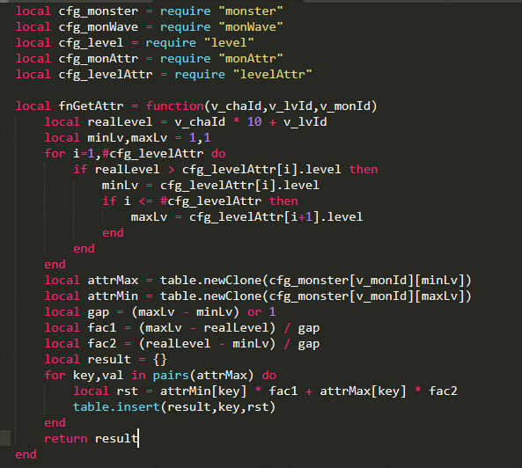
14 | 14 | 14
15 | 15 | 15
16 | 16 | 16
17 | 17 | 17
18 | 18 | 18
19 | 19 | 19
20 | 20 | 20
21 | 21 | 21
22 | 22 | 22
23 | 23 | 23
24 | 24 | 24
25 | 25 | 25
26 | 26 | 26
27 | 27 | 27
28 | 28 | 28
29 | 29 | 29
30 | 30 | 30
31 | 31 | 31
32 | 32 | 32
33 | 33 | 33
34 | 34 | 34
35 | 35 | 35
36 | 36 | 36
37 | 37 | 37
38 | 38 | 38
39 | 39 | 39
40 | 40 | 40
41 | 41 | 41
42 | 42 | 42
43 | 43 | 43
44 | 44 | 44
45 | 45 | 45
46 | 50 | 46
47 | 55 | 47
48 | 60 | 48
49 | 65 | 49
50 | 70 | 50
51 | 75 | 51
52 | 80 | 52
53 | 90 | 53
54 | 100 | 54
55 | 110 | 55
56 | 120 | 56
57 | 130 | 57
58 | 140 | 58
59 | 150 | 59
60 | 160 | 60
61 | 170 | 61
62 | 180 | 62
63 | 190 | 63
64 | 200 | 64
65 | 210 | 65
66 | 220 | 66
67 | 230 | 67
68 | 240 | 68
69 | 250 | 69
70 | 260 | 70
71 | 270 | 71
72 | 280 | 72
73 | 290 | 73
74 | 300 | 74
75 | 320 | 75
76 | 340 | 76
77 | 360 | 77
78 | 380 | 78
79 | 400 | 79
80 | 420 | 80
81 | 440 | 81
82 | 460 | 82
83 | 480 | 83
84 | 500 | 84
85 | 520 | 85
86 | 540 | 86
87 | 560 | 87
88 | 580 | 88
89 | 600 | 89
90 | 620 | 90
91 | 640 | 91
92 | 660 | 92
93 | 680 | 93
94 | 700 | 94
95 | 720 | 95
96 | 740 | 96
97 | 760 | 97
98 | 780 | 98
99 | 800 | 99
100 | 810 | 100
101 | 820 | 101
102 | 830 | 102
103 | 840 | 103
104 | 850 | 104
105 | 860 | 105
106 | 870 | 106
107 | 880 | 107
108 | 890 | 108
109 | 900 | 109
110 | 910 | 110
111 | 920 | 111
112 | 930 | 112
113 | 940 | 113
114 | 950 | 114
115 | 960 | 115
116 | 970 | 116
117 | 980 | 117
118 | 990 | 118
119 | 1000 | 119

